승인절차
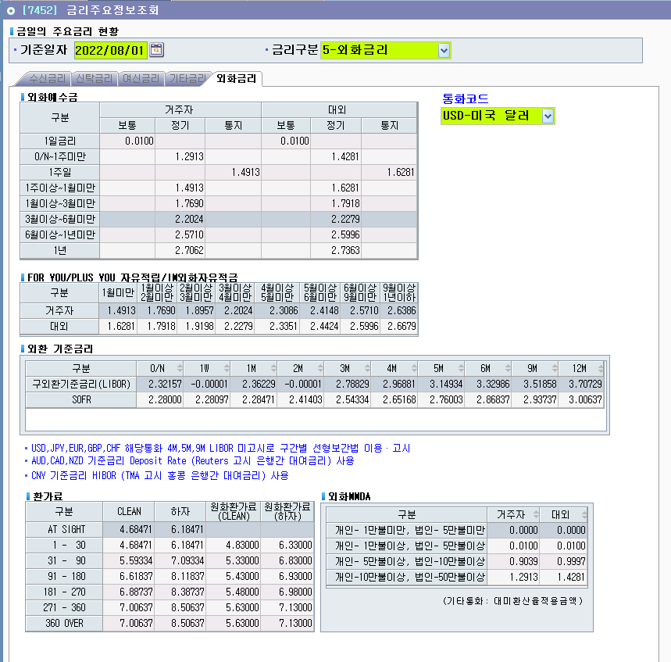
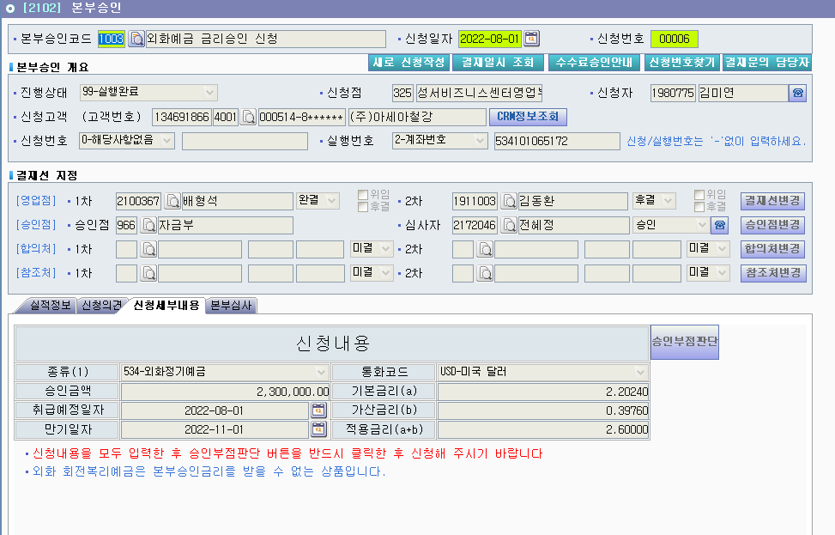
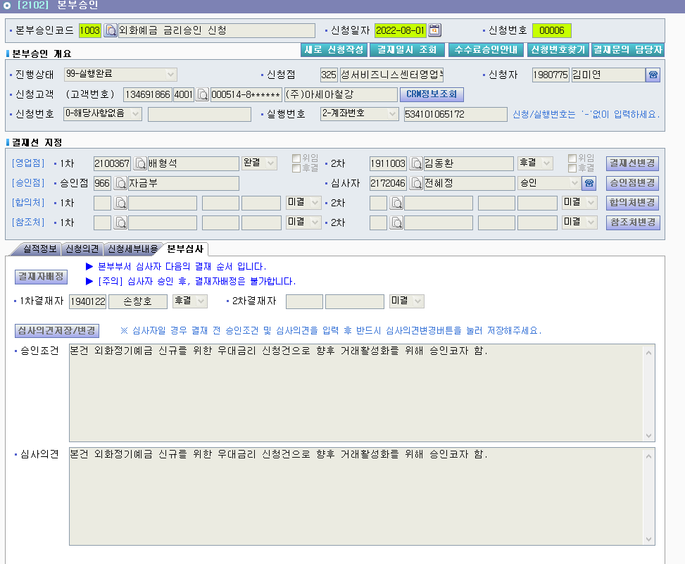
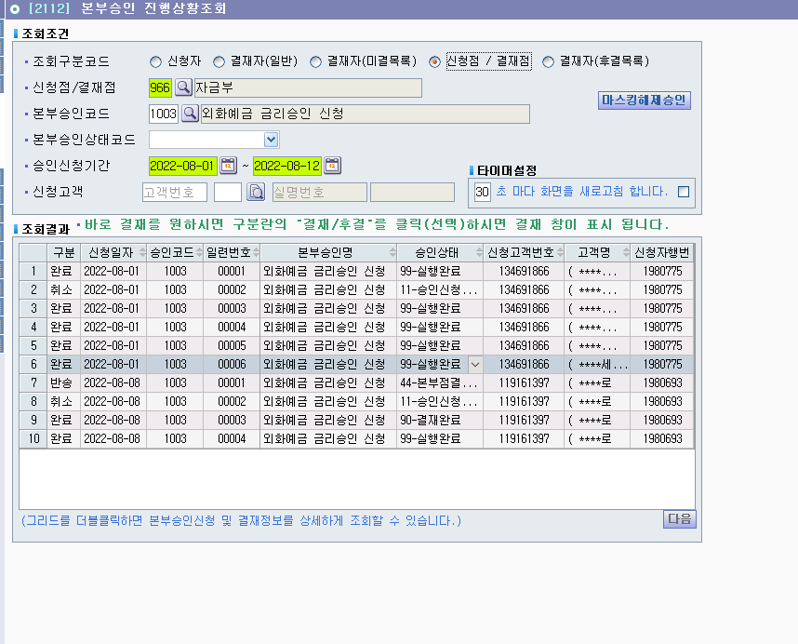

1. 신청세부내용 확인. (고시금리, 가산금리, 최종금리, 상품, 기간 등)
2. 결재자 배정에 1차 결재자 체크, 부장님 체크 -> 후결 체크
3. 심사의견에 승인조건 및 심사의견 작성 후 심사의견 저장
4. 오른쪽 상단에 결재 누르고 <승인> 누르면 끝! (승인완료가 아닌 승인)
반려하는 경우 결재 <불승인> 클릭하면 됨!

